GRAFICO
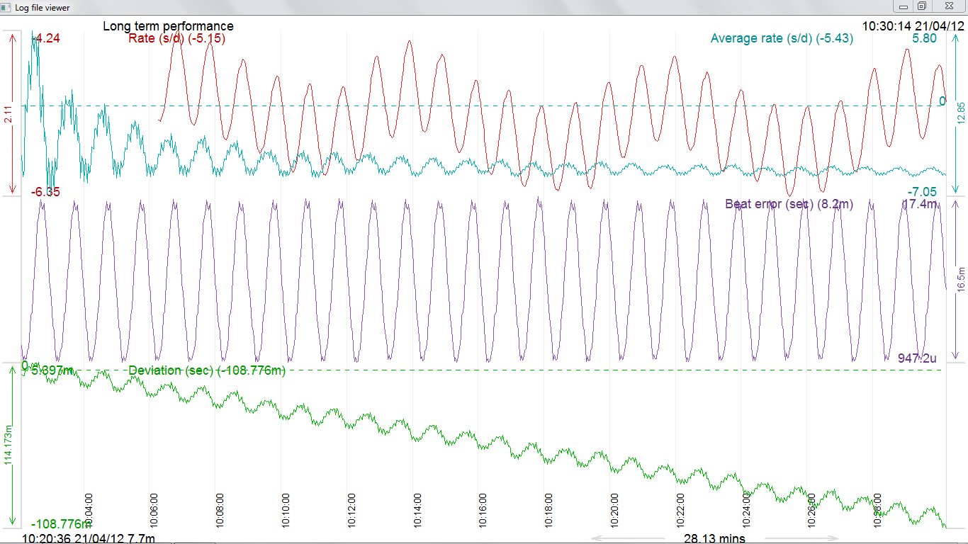

Display
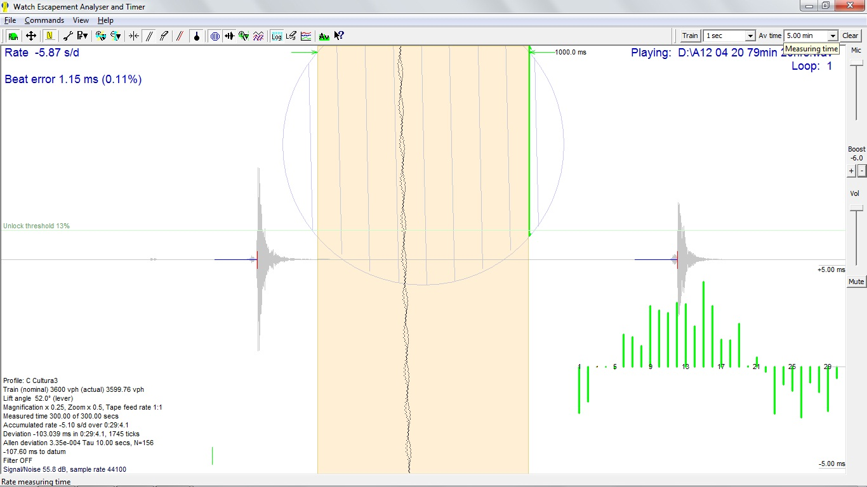

Hoja1
 | -3.88441
 | -5.51801
 | -4.96087
 | 0.0918368
 | -0.267161
 | -0.489793
 | 3.4427
 | 2.85724
 | 1.24436
 | 5.8006
 | 5.02384
 | 4.18796
 | 5.30446
 | 5.27146
 | 2.34653
 | 5.29903
 | 2.32931
 | -1.299
 | 0.291794
 | 1.59187
 | -2.75876
 | -2.0375
 | -3.34201
 | -6.81893
 | -4.06604
 | -4.60746
 | -7.05249
 | -4.30299
 | -5.06952
 | -6.53575
 | -4.10081
 | -4.9793
 | -4.83345
 | -1.89594
 | -1.95914
 | -2.28055
 | 0.316485
 | -0.846003
 | -1.84218
 | 0.7347
 | 0.127773
 | 0.0279883
 | 0.441508
 | 0.435376
 | -1.43582
 | 1.24436
 | -0.0914285
 | -2.15247
 | -1.20857
 | -0.200941
...

 | Baet Error ms
 | 0.003
 | 0.001
 | 0.002
 | 0.001
 | 0.001
 | 0.002
 | 0.002
 | 0.003
 | 0.006
 | 0.006
 | 0.008
 | 0.010
 | 0.011
 | 0.013
 | 0.015
 | 0.015
 | 0.016
 | 0.017
 | 0.016
 | 0.016
 | 0.017
 | 0.016
 | 0.014
 | 0.013
 | 0.011
 | 0.009
 | 0.008
 | 0.006
 | 0.005
 | 0.004
 | 0.003
 | 0.001
 | 0.002
 | 0.001
 | 0.001
 | 0.002
 | 0.002
 | 0.003
 | 0.006
 | 0.006
 | 0.008
 | 0.010
 | 0.011
 | 0.013
 | 0.015
 | 0.015
 | 0.016
 | 0.017
 | 0.016
 | 0.016
...

